3.조편성
제12회 나주시장기 생활체육 초청 족구대회

J4[1부]
1조 | 2조 | 3조 | 4조
1 | 1 | 1 | 1
2 | 2 | 2 | 2
3 | 3 | 3 | 3
J5[2부]
1조 | 2조 | 3조 | 4조
1 | 1 | 1 | 1
2 | 2 | 2 | 2
3 | 3 | 3 | 3
5조 | 6조 | 7조 | 8조
1 | 1 | 1 | 1
2 | 2 | 2 | 2
3 | 3 | 3 | 3
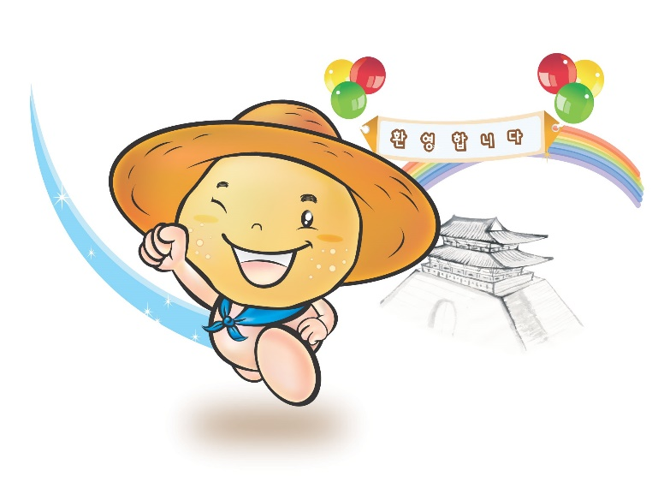
J6[3부]
1조 | 2조 | 3조 | 4조
1 | 1 | 1 | 1
2 | 2 | 2 | 2
3 | 3 | 3 | 3
5조 | 6조 | 7조 | 8조
1 | 1 | 1 | 1
2 | 2 | 2 | 2
3 | 3 | 3 | 3
9조 | 10조 | 11조 | 12조
1 | 1 | 1 | 1
2 | 2 | 2 | 2
3 | 3 | 3 | 3
50대부
1조 | 2조 | 3조 | 4조
1 | 1 | 1 | 1
2 | 2 | 2 | 2
3 | 3 | 3 | 3
60대부
1조 | 2조 | 3조 | 4조
1 | 1 | 1 | 1
2 | 2 | 2 | 2
3 | 3 | 3 | 3
관내부
1조 | 2조 | 3조 | 4조
1 | 1 | 1 | 1
2 | 2 | 2 | 2
3 | 3 | 3 | 3

직인
 | 이미지 크기 12*3 (4:1 비율)

고 흥 군 족 구 협 회
회 장 이 재 형
여 수 시 족 구 협 회
회 장 이 광 휴
 |  | 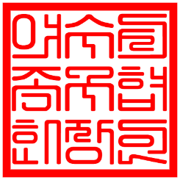

완 도 군 족 구 협 회
회 장 이 상 욱
순천시장

해 남 군 족 구 협 회
회 장 윤 동 현
여수시장 정기명

나 주 시 족 구 협 회
회 장 서 건 남

